Hoja1
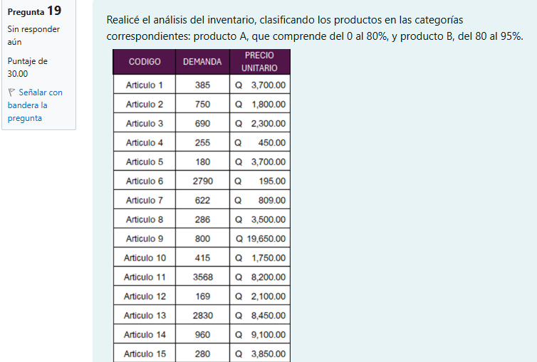

CÓDIGO | DEMANDA | P.UNITARIO | INVERSIÓN | INVERSION ACUMULADA | %INV. ACUMULADA | ZONA | PORCENTAJE ACUMULADO
Articulo 1 | 385 | Q3,700.00 | Q1,424,500.00 | Q1,424,500.00 | 1.64% | A | 61.19%
Articulo 2 | 750 | Q1,800.00 | Q1,350,000.00 | Q2,774,500.00 | 3.19% | A
Diagrama de Pareto
3 | 38.81% | 38.81%
12 | 100.00% | 100.00%
15
Articulo 3 | 690 | Q2,300.00 | Q1,587,000.00 | Q4,361,500.00 | 5.02% | A
Articulo 4 | 255 | Q450.00 | Q114,750.00 | Q4,476,250.00 | 5.15% | A
Articulo 5 | 180 | Q3,700.00 | Q666,000.00 | Q5,142,250.00 | 5.92% | A
Articulo 6 | 2790 | Q195.00 | Q544,050.00 | Q5,686,300.00 | 6.54% | A
Articulo 7 | 622 | Q809.00 | Q503,198.00 | Q6,189,498.00 | 7.12% | A
Articulo 8 | 286 | Q3,500.00 | Q1,001,000.00 | Q7,190,498.00 | 8.27% | A
Articulo 9 | 800 | Q19,550.00 | Q15,640,000.00 | Q22,830,498.00 | 26.27% | A
Articulo 10 | 415 | Q1,750.00 | Q726,250.00 | Q23,556,748.00 | 27.11% | A
Articulo 11 | 3568 | Q8,200.00 | Q29,257,600.00 | Q52,814,348.00 | 60.78% | A
Articulo 12 | 169 | Q2,100.00 | Q354,900.00 | Q53,169,248.00 | 61.19% | A
Articulo 13 | 2830 | Q8,450.00 | Q23,913,500.00 | Q77,082,748.00 | 88.71% | B | 38.81%
Articulo 14 | 960 | Q9,100.00 | Q8,736,000.00 | Q85,818,748.00 | 98.76% | B
Articulo 15 | 280 | Q3,850.00 | Q1,078,000.00 | Q86,896,748.00 | 100.00% | B
 |  |  | Q86,896,748.00 |  |  |  | 100.00%

 |  | Zona | NO. Elemmentos | %Articulos | % Inversión | %Inversion Acumulado
 |  | A | 12 | 80% | 61.19% | 61.19%
 |  | B | 3 | 20% | 38.81% | 100.00%
 |  |  | 15

